表紙・改定履歴
Webダイレクト販売

画面設計書
管理運用者編集画面
P0312

© 2020 Sasuke Financial Lab Inc.

変 更 記 録
版数 REV. | 作成更新日 | 変 更 内 容 | 担 当
01 | 2020-09-10 | 初版 | 小川

画面レイアウト
画面レイアウト |  | システム | 画面名 | 画面ID
 |  | Webダイレクト販売 | 管理運用者編集画面 | P0312

A

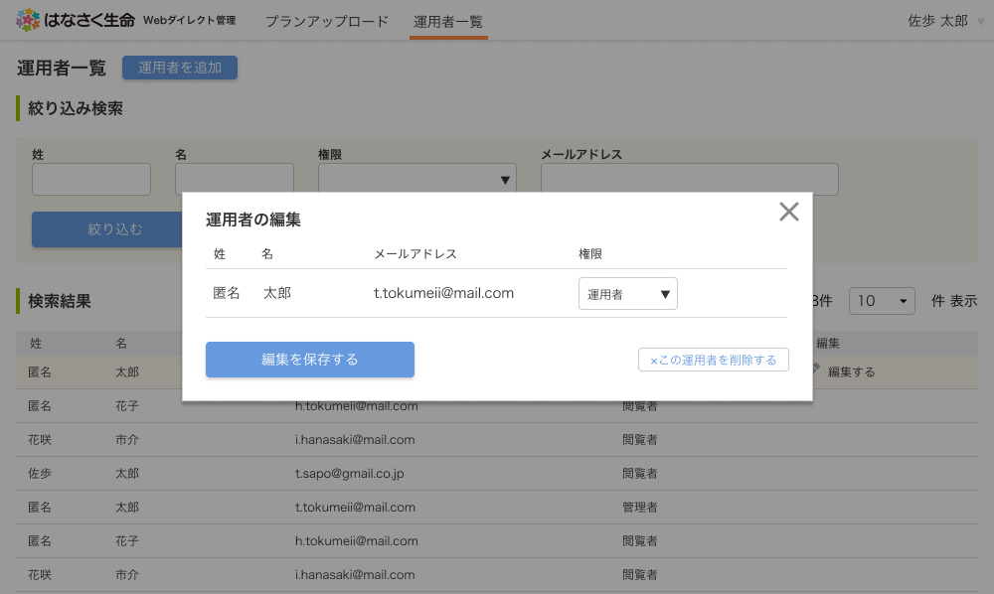

3
1

4
2

6
5

B
 | ※A6.この運用者を削除するボタンを押下した際に、削除の確認を行うポップアップを表示する

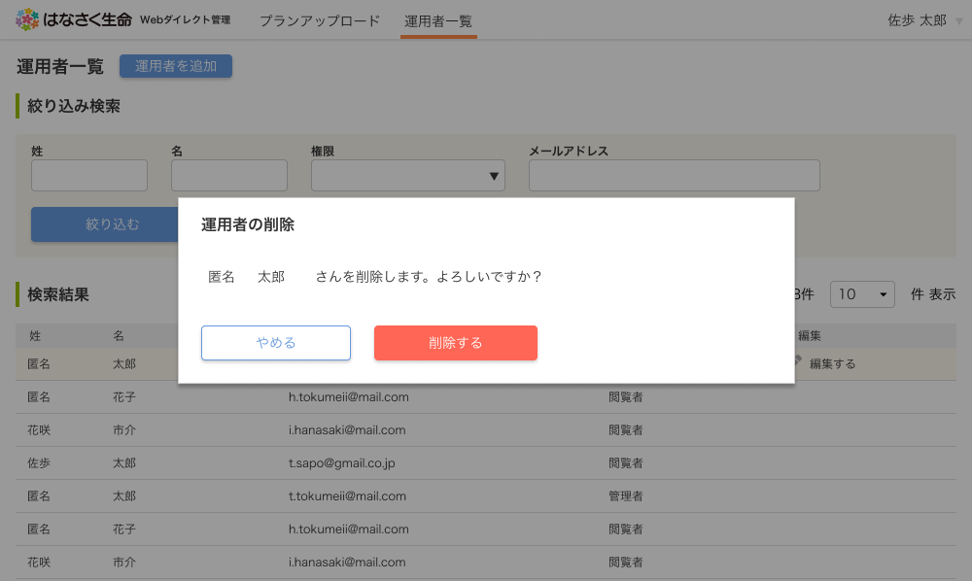

1
2

メッセージ一覧
メッセージ一覧 |  | システム | 画面名 | 画面ID
 |  | Webダイレクト販売 | 管理運用者編集画面 | P0312
No | メッセージ名 | 備考

1
2
3
4
5
pending
6
7
8
シートは残しておき、詳細設計時に記載
記載するものはエラーの際に出る文言を想定
9
10
11
12
13
14
15
16
17
18
19
20
21
22
23
24
25
26
27

